Sheet1
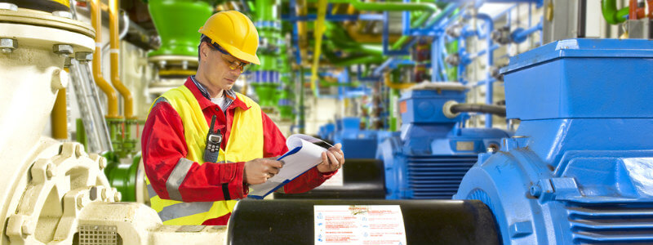
Приложение 6 | СТАНДАРТНА ФОРМА ЗА ПОДДРЪЖКА НА ПОМПЕНИ АГРЕГАТИ
PODRPA
 |  |  |  | ПРОВЕРКА
Име на частта | Какво ще се проверява? | Период | Състояние на ПА |  | Извършва се от: | Забележка
 |  |  | Спрял | Работещ |  | Снема се:

І.МОТОР
1.1.Преден лагер | Шум | 2 дни |  | Да | Помпиер
1.2.Заден лагер | Шум | 2 дни |  | Да | Помпиер
2.Вентилаторна перка | Притягане | 6 мес. | Да |  | Техник ЕМО | Кожуха
3.Клемна кутия | Притягане | 6 мес. | Да |  | Техник ЕМО | Кожуха
4.Крепежни болтове | Притягане | 6 мес. | Да |  | Техник ЕМО
ІІ.КУПЛУНГ
1.Каучукови пръстени | Износване | 6 мес. | Да |  | Техник ЕМО | Предпазител
2.Палци | Износване | 6 мес. | Да |  | Техник ЕМО | Предпазител
ІІІ.ПОМПА
1.1.Преден лагер | Шум | 2 дни |  | Да | Помпиер
1.2.Заден лагер | Шум | 2 дни |  | Да | Помпиер
2.Набивки | Теч | 2 дни |  | Да | Помпиер
3.Крепежни болтове | Притягане | 6 мес. | Да |  | Техник ЕМО

 |  |  |  | ЧИСТЕНЕ

Име на частта | Метод на почистване | Период | Състояние на ПА |  | Извършва се от: | Забележка
 |  |  | Спрял | Работещ |  | Снема се:
І.МОТОР
1.1.Преден лагер | Защитни ръкавици | 6 мес. | Да |  | Помпиер | Капака
1.2.Заден лагер | Защитни ръкавици | 6 мес. | Да |  | Помпиер | Капака
2.Вентилаторна перка | Конци | 6 мес. | Да |  | Техник ЕМО | Кожуха
3.Клемна кутия | Конци,спирт | 6 мес. | Да |  | Техник ЕМО | Капака
ІІ.ПОМПА
1.1.Преден лагер | Защитни ръкавици | 6 мес. | Да |  | Помпиер | Капака
1.2.Заден лагер | Защитни ръкавици | 6 мес. | Да |  | Помпиер | Капака

 |  |  |  | СМАЗВАНЕ

Име на частта | Тип на смазката | Период | Състояние на ПА |  | Извършва се от: | Забележка
 | Тип на маслото |  | Спрял | Работещ |  | Снема се:
І.МОТОР | Тимкен , PL10 | 6 мес. | Да |  | Помпиер | Капака
ІІ.ПОМПА | Тимкен , PL10 | 6 мес. | Да |  | Помпиер | Капака
ІІІ.ПОМПА | Масло AN46 | 6 мес. | Да |  | Помпиер | Капака

Забележка:При извънредни обстоятелства - шум, вибрации, загряване, заливане и др., помпиерът предприема
незабавни мерки по отстранявянето им, независимо от горепосочените периоди и уведомява Техник ЕМО.

